Sheet1
https://www.jawhm.or.jp/blog/tokyoblog/

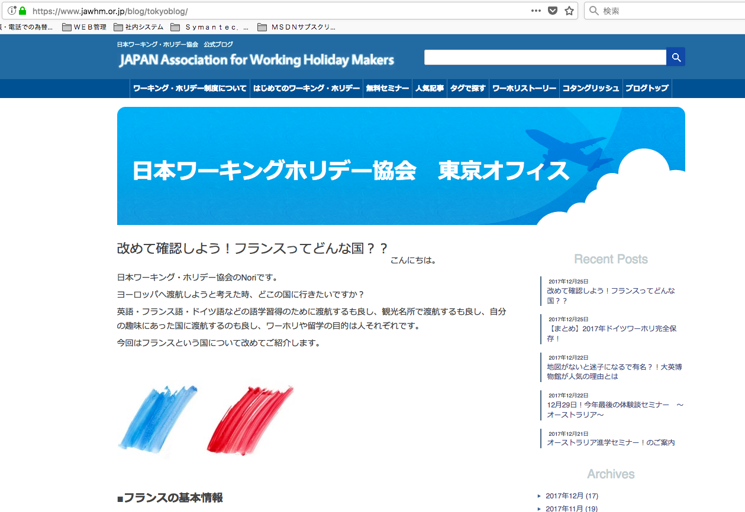

タイトルの表示が崩れています。
記事ページのタイトルと同じ形式で表示してください。
Thể hiện của tiêu đề bị hỏng
Xin hãy thay đổi hình thức giống với tiêu đề của trang bài viết
https://www.jawhm.or.jp/blog/tokyoblog/%e6%b5%b7%e5%a4%96%e3%81%8a%e5%bd%b9%e7%ab%8b%e3%81%a1%e6%83%85%e5%a0%b1/9168/

